1.IDENTIFICACION
INFORMACIÓN GENERAL |  | INFORMACIÓN DEL ESTUDIO RESPECTIVO
 |  | NODO NÚMERO |  |  |  |  | 42508
 |  | INFORME NÚMERO |  |  |  |  | 1262
CONTRATISTA | UNIÓN TEMPORAL MOVILIDAD 2014 | ORDEN DE TRABAJO No. |  |  |  |  | PROGRAMACION BASICA
 |  | FECHA DE LA ORDEN DE TRABAJO |  |  |  |  | -
 |  | FECHA DE LA TOMA DE INFORMACIÓN |  |  |  |  | 220714
 |  | DÌA DE LA SEMANA
OBJETO DEL CONTRATO | REALIZAR LA TOMA DE INFORMACIÓN DE CAMPO, COMO INSUMO DEL PROGRAMA DE MONITOREO, SEGUIMIENTO Y PLANEACIÓN DEL TRÁNSITO Y EL TRANSPORTE DE BOGOTA D.C | TIPO DE ESTUDIO |  |  |  |  | VOLÚMENES POR TIPO DE VEHÍCULO DISCRIMINANDO CAMIONES
 |  | NOMBRE DEL ARCHIVO |  |  |  |  | 42508_AK_10_X_AC_19_140722_VOL_V1.xlsx
 |  | CÓDIGO DEL ESTUDIO |  |  |  |  | VOL
 |  | LUGAR DE LA TOMA DE INFORMACIÓN
NÚMERO DE CONTRATO | 2072-2013 | COORDENADA X |  |  |  |  | LONGITUD
 |  | COORDENADA Y |  |  |  |  | LATITUD

FECHA DE INICIO DEL CONTRATO | 22-01-2014 | PROFESIONALES RESPONSABLES
 |  | CONSULTOR (DIRECTOR) |  |  |  |  | ING. MSC. SANDRA LUCIA NAVAS TEQUIA
 |  | CONSULTOR (COORDINADOR GENERAL) |  |  |  |  | ING. MSC. LUIS FERNANDO RUBIANO BARRERO
INTERVENTORÍA | UNIVERSIDAD NACIONAL DE COLOMBIA | CONSULTOR (EXPERTO EN TRÁNSITO Y TRANSPORTE) |  |  |  |  | ING. ESP. DIANA PAOLA PARADA
 |  | CONSULTOR (ING ANÀLISIS) |  |  |  |  | ING. JUAN MANUEL VILLAMARIN
 |  | INTERVENTORÍA (DIRECTOR) |  |  |  |  | ING. MSC. ARTURO ZARATE
 |  | INTERVENTORÍA (ESPECIALISTA) |  |  |  |  | ING. MSC. WILLIAM CASTRO
 |  | INTERVENTORÍA (RESIDENTE) |  |  |  |  | ING. JOSÉ EDWIN TORRES
OBJETO DEL CONTRATO | INTERVENTORÍA TÉCNICA, ADMINISTRATIVA Y FINANCIERA PARA LA TOMA DE INFORMACIÓN DE CAMPO COMO INSUMO DEL PROGRAMA DE MONITOREO, SEGUIMIENTO Y PLANEACIÓN DEL TRÁNSITO Y TRANSPORTE DE BOGOTÁ D.C. | SUPERVISOR SECRETARIA MOVILIDAD |  |  |  |  | ING. FABIAN GONZALEZ

 |  | VERSIONES DEL ESTUDIO
 |  | NÚMERO |  | FECHA | OBSERVACIONES
NÚMERO DE CONTRATO | 2072-2013 | Versión 0 |  | 28/07/14
 |  | Versión 1 |  | 30/07/14 | SE ATENDIERON OBSERVACIONES DE INTERVENTORÍA SEGÚN OFICIO FI-INT-CMTTUB14-390-14, SE DA RESPUESTA MEDIANTE OFICIO N° ICV-187-C-685. En la hoja 1 identificación, se unifico el tamaño de la letra. En la hoja 2. BASE, se revisó la información para los movimientos, vehículos y periodos señalados, para el movimiento 3 en automóviles para los periodos indicados. De 11:00 a 11:15 horas se presenta una variación en el volumen vehicular por semáforo que permite el despeje del acceso durante este periodo. A las 15:00 horas se presenta un incremento en el volumen vehicular a causa a congestión vehicular desde las 14:30 a las 15:15 horas. En motos y livianos durante el periodo de las 17:45 horas se presenta un incremento en el volumen debido a la finalización de la jornada laboral. Para el movimiento 4 durante el periodo de las 11:00 a las 11:15 horas se presenta un incremento del flujo vehicular a causa de semáforo que permite el despeje del acceso. Se realizaron observaciones generales.
 |  | Versión 2
FECHA DE INICIO DEL CONTRATO | 21-01-2014 | Versión 3

 |  | DESCRIPCIÓN DE LA TOMA DE INFORMACIÓN
 |  | TIPO DE VEHÍCULO | FACTOR DE EQUIVALENCIA | MOVIMIENTOS AFORADOS |  |  | No. DE PERÍODOS | HORA
ESQUEMA |  |  |  | ACCESO | LENTA | RÁPIDA | HORARIO DEL PERÍODO No. 1 | 22:00-06:00
 |  | L | 1 | NORTE | 1 | 1B | HORARIO DEL PERÍODO No. 2 | 06:00-14:00
 |  | C | 2 | SUR | 2 | 2B | HORARIO DEL PERÍODO No. 3 | 14:00-22:00
 |  |  |  | OCCIDENTE | 3 |  | No. DE HORAS TOMADAS | 24
 |  | BT | 2 | ORIENTE | 4 |  | HORARIO DE LA TOMA DE INFORMACIÓN | 22:00-22:00
 |  | B | 2 |  |  |  | No. DE EQUIPOS UTILIZADOS | 10
 |  |  |  | OBSERVACIONES DE LA TOMA DE INFORMACIÒN
 |  | AL | 2 | OBSERVACION |  |  |  |  | ACCESO
 |  | AT | 2.5 | SE PRESENTAN SEMAFOROS INTERMITENTES DESDE LAS 22:00 A 06:00 HORAS |  |  |  |  | TODOS
 |  | BA | 2.5 | CONGESTIÓN VEHICULAR DE 12:00 A 13:00 HORAS, POR TAL MOTIVO VEHÍCULOS CIRCULAN POR CARRIL DE TRANSMILENIO. |  |  |  |  | SUR
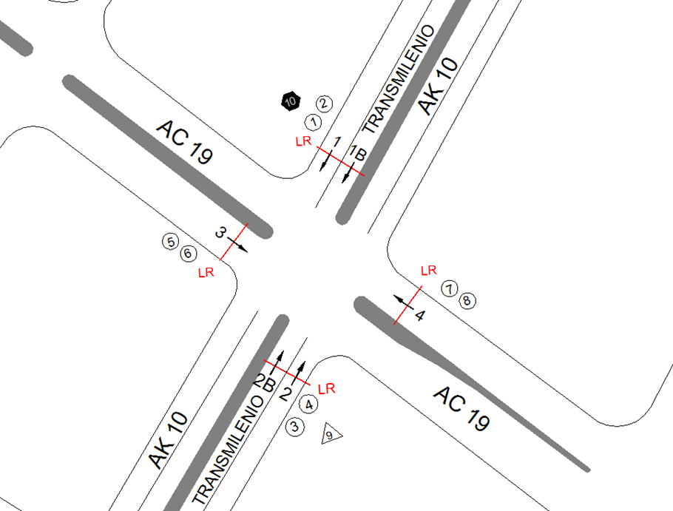
 |  | ESP | 2
 |  | INT | 2
 |  | C2P | 2.5
 |  | C2G | 2.5
 |  | C3 | 2.5
 |  | C4 | 2.5
 |  | C5 | 2.5
 |  | C6 | 2.5
 |  | >C6 | 2.5
 |  | M | 0.5
 |  | BIC | 0.3

 |  | ANALISIS PUNTUAL
 |  | LA INTERSECCIÓN DE LA AVENIDA CARRERA 10 (AVENIDA DARÍO ECHANDÍA) CON LA AVENIDA CALLE 19 (AVENIDA CIUDAD DE LIMA). SE ENCUENTRA UBICADA EN SECTOR CENTRO DE LA CIUDAD EN LA LOCALIDAD DE SANTA FE. LA AVENIDA CARRERA 10 (AVENIDA DARÍO ECHANDÍA) ESTÁ CARACTERIZADA POR TENER DOS CALZADAS EXTERNAS DE DOS CARRILES CADA UNA PARA TRÁFICO MIXTO (INCLUYE TPC) Y DOS CALZADAS INTERNAS EXCLUSIVAS PARA EL SISTEMA TRANSMILENIO CON UN SEPARADOR CENTRAL QUE SOPORTA EL TRANSITO EN SENTIDO NORTE SUR Y VICEVERSA. LA AVENIDA CALLE 19 (AVENIDA CIUDAD DE LIMA), ESTÁ CONFORMADA POR DOS CALZADAS PARA TRÁFICO MIXTO (INCLUYE TPC) DE TRES CARRILES, PERMITIENDO EL PASO VEHICULAR EN SENTIDO OCCIDENTE-ORIENTE Y ICEVERSA. EL VOLUMEN TOTAL AFORADO EN LA INTERSECCIÓN FUE DE 68.596 VEHÍCULOS MIXTOS, DISTRIBUIDOS DE LA SIGUIENTE MANERA: EL 49,9% CORRESPONDEN A VEHÍCULOS LIVIANOS, EL 25,0% A TRANSPORTE PÚBLICO COLECTIVO Y MASIVO, EL 22,5% A MOTOS Y EL 1,8% A CAMIONES. LOS PERÍODOS DE MÁXIMA DEMANDA SE PRESENTAN ENTRE LAS 07:15 Y LAS 08:15 HORAS, Y ENTRE LAS 10:00 Y 11:00 HORAS. LA HORA PICO TOTAL DE LA INTERSECCIÓN SE REGISTRA EN EL PERIODO N°1 ENTRE LAS 07:15 Y 08:15 HORAS, DONDE SE MOVILIZA UN TOTAL DE 4.781 VEHÍCULOS MIXTOS, DE LOS CUALES EL 49,7% CORRESPONDE A VEHÍCULOS LIVIANOS, EL 25,1% A MOTOS, EL 23,4% A TRANSPORTE PÚBLICO COLECTIVO Y MASIVO, EL 1,5% A VEHÍCULOS DE CARGA Y POR ULTIMO SE ENCUENTRAN LAS BICICLETAS CON UNA PARTICIPACIÓN DEL 0,3%.

 |  | REGISTRO FOTOGRÁFICO
 |  | 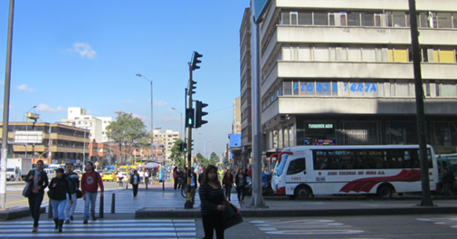 |  |  |  |  | 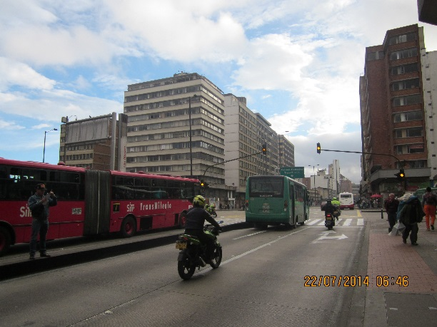

 |  | ACCESO NORTE |  |  |  |  | ACCESO SUR

 |  | 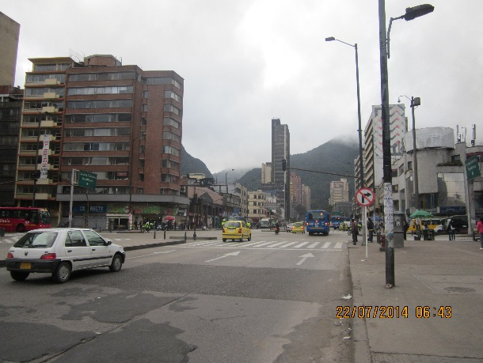 |  |  |  |  | 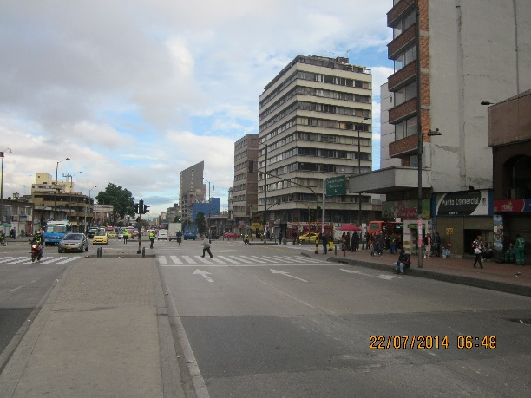

 |  | ACCESO OCCIDENTE |  |  |  |  | ACCESO ORIENTE

